Messbedingungen
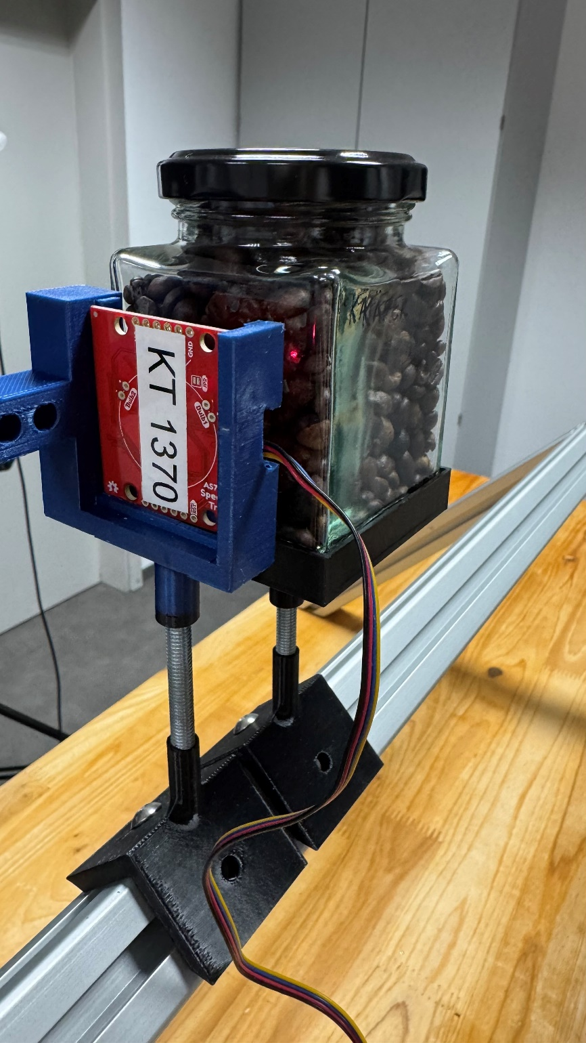
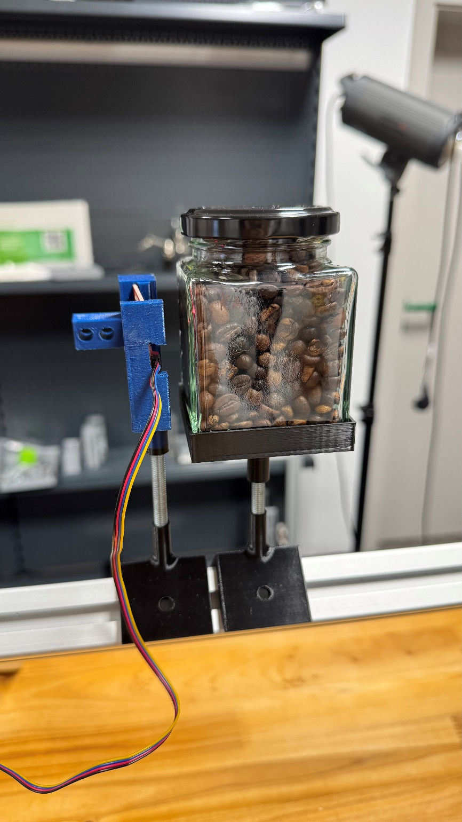
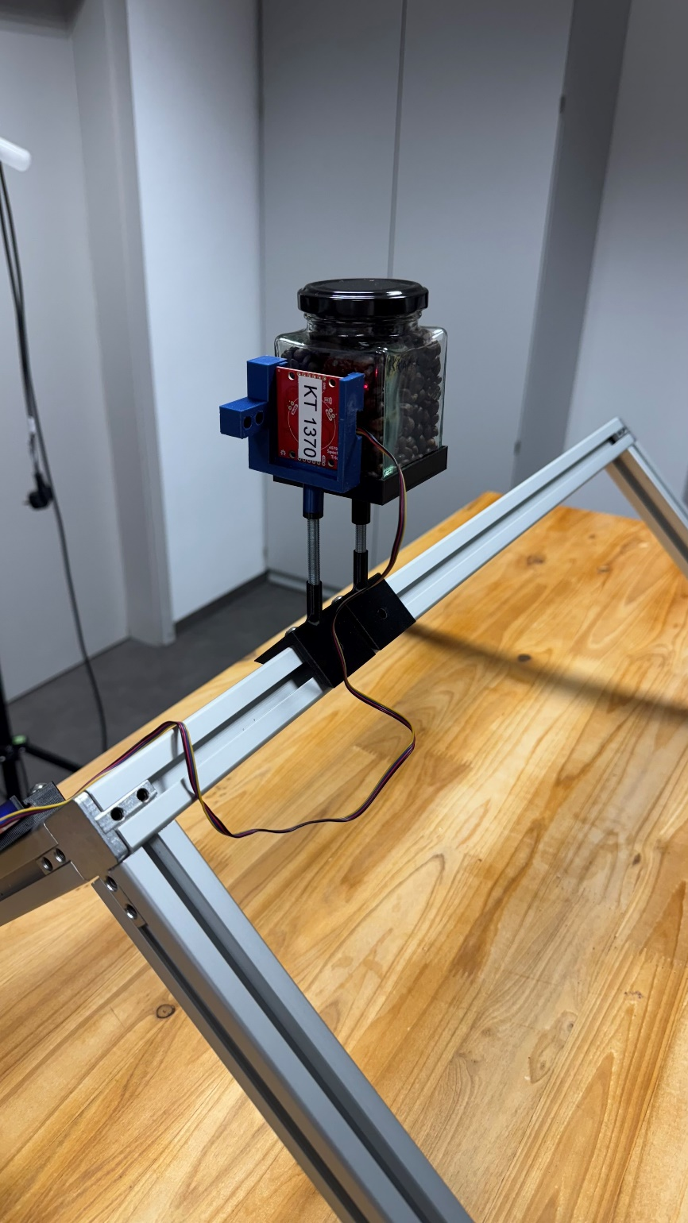
 | Sensor | Messobjekt | Beschaffenheit | Abstand Sensor Messobjekt [cm] | Anzahl Messungen | Abdunklung Raum
Messung 1 | KT 1370 | Caffè Crema Lungo; Käfer; MHD: 04/26 | ganze Bohnen | 2 | 50 | ja
Messung 2 | KT 1370 | Espresso de Perú; dm Bio; MHD: 03/27 | ganze Bohnen | 2 | 50 | ja
Messung 3 | KT 1370 | Eduscho | ganze Bohnen | 2 | 50 | ja
Messung 4 | KT 1370 | Röstkaffee; REWE Bio; MHD: 27.02.2027 | gemahlen | 2 | 50 | ja
Messung 5 | KT 1370 | Harmonie mild; Melitta; MHD: 20.10.2026 | gemahlen | 2 | 50 | ja
Messung 6 | KT 1370 | Auslese klassisch-mild; Melitta; MHD: 07.07.2026 | gemahlen | 2 | 50 | ja
Messung 7 | KT 1370 | Auslese klassisch; Melitta; MHD: 03.12.2026 | gemahlen | 2 | 50 | ja
Messung 8 | KT 1370 | Instant Kaffee kräftig; GUT & GÜNSTIG; MHD: 02/27 | agglomeriert | 2 | 50 | ja
Messung 9 | KT 1370 | Getreide Kaffee Instant; demeter; MHD: 05.02.2025 | gemahlen | 2 | 50 | ja

Probenvorbereitung
Die Probe wurde im Schraubglas mechanisch verdichtet (mehrmaliges Aufschlagen des Behälters auf einer festen Oberfläche), um eine gleichmäßge, luftfreie Schicht zu erhalten.

Versuchsaufbau

